2020_05_data
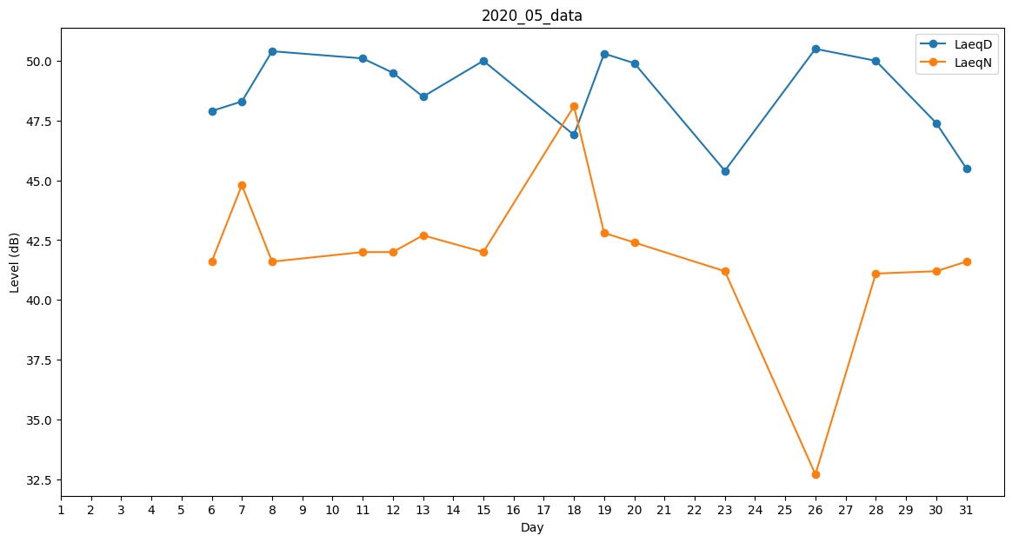
Day | LaeqD | LaeqN
1 | 49.7 | 0
2 | 51.7 | 0
3 | 45.5 | 0
4 | 47.6 | 0
5 | 49.6 | 0
6 | 47.9 | 41.6
7 | 48.3 | 44.8
8 | 50.4 | 41.6
9 | 43.3 | 0
10 | 47.1 | 0
11 | 50.1 | 42
12 | 49.5 | 42
13 | 48.5 | 42.7
14 | 48.3 | 0
15 | 50 | 42
16 | 47.1 | 0
17 | 44.6 | 0
18 | 46.9 | 48.1
19 | 50.3 | 42.8
20 | 49.9 | 42.4
21 | 50.1 | 0
22 | 49.5 | 0
23 | 45.4 | 41.2
24 | 47.1 | 0
25 | 48.7 | 0
26 | 50.5 | 32.7
27 | 52.2 | 0
28 | 50 | 41.1
29 | 48.9 | 0
30 | 47.4 | 41.2
31 | 45.5 | 41.6

